Sheet1
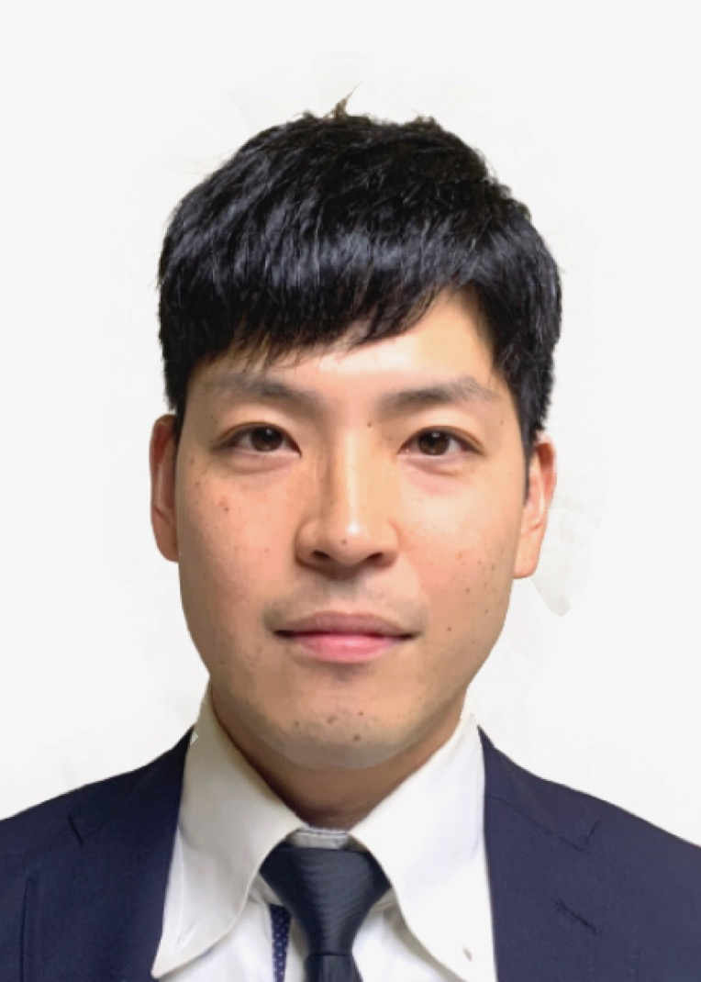
写真をはる位置
写真をはる必要が
ある場合
1. 縦 36～40mm
横 24～30mm
2.本人単身胸から上
3.裏面のりづけ
4.裏面に氏名記入
履 歴 書 |  |  | 2021年 3 月 22日現在

ふりがな | にしで やすひと |  |  |  | 年 | 月 | 学 歴 ・ 職 歴 （各別にまとめて書く）

氏 名 | 西出 康人 |  |  |  | 2020 | 4 | 誠運輸株式会社 退社

 |  |  |  |  | 2020 | 11 | 職業訓練LaLaメイツ WEBプログラマー実践科 入校
昭和62年 1 月 4 日生 （満 34 歳） |  |  | ※ 男 ・ 女
 |  |  |  |  |  |  | 現在HTML,CSS,Javascript,PHP,MYSQL,Javaを学ぶ
ふりがな | ならけんいこまぐんいかるがちょうたつたにし |  |  | 電話 090-6556-6214
 |  |  |  |  |  |  | 現在に至る
現住所（〒636 － 0154） |  |  |  | E-mail
奈良県生駒郡斑鳩町龍田西２丁目3番地12号 チサンマンション311号室 |  |  |  | yasuhitonishide@gmail.com |  |  | 以上

ふりがな |  |  |  | 電話
 |  |  |  |  | 年 | 月 | 免 許 ・ 資 格
連絡先（〒 － ） |  |  |  | E-mail
 |  |  |  |  | 2017 | 5 | フォークリフト免許 取得

 |  |  |  |  | 2017 | 10 | 貨物運行管理者 取得

年 | 月 | 学 歴 ・ 職 歴 （各別にまとめて書く）

 |  | 職歴

2002 | 4 | 学校法人八洲学園高等学校 入学

2005 | 3 | 学校法人八洲学園高等学校 卒業

2006 | 5 | パチンコjumboArrow 入社
 |  |  |  |  | 志望の動機、特技、アピールポイントなど |  |  | 通勤時間
 |  | ホールスタッフとして従事 |  |  |  |  |  | 約 時間 40分
 |  |  |  |  | 志望の動機 以前からITの分野に強い興味があり、独学と職業訓練で学んだプログラミングの知識を活かしたいと思い応募させて頂きました。 特技 キャンプでの火起こし 農業 アピールポイント 職業訓練ではjavaScriptとPHPを中心に学ばさせて頂いてます。 独学でもwebアプリケーションの勉強をしております。
2006 | 4 | パチンコjumboArrow 退社
 |  |  |  |  |  |  |  | 扶養家族数（配偶者を除く）
2006 | 5 | 有限会社隆盛物流 入社 |  |  |  |  |  | 0人

 |  | 運送ドライバーとして従事
 |  |  |  |  |  |  |  | 配偶者 | 配偶者の扶養義務
2007 | 5 | 有限会社隆盛物流 退社 |  |  |  |  |  | ※ 有 ・ 無 | ※ 有 ・ 無

2008 | 7 | 福岡屋住宅流通株式会社 入社

 |  | 分譲住宅の買取、販売 |  |  | 本人希望記入欄 （特に待遇・職種・勤務時間・その他についての希望などがあれば記入）

 |  | 営業担当として従事 |  |  | 特になし

2009 | 7 | 福岡屋住宅流通株式会社 退社

2009 | 9 | 株式会社誠運輸 入社

 |  | 運送ドライバーとして従事した後

 |  | 家電リサイクル部署の担当者として従事

記入上の注意 |  | １．鉛筆以外の黒又は青の筆記具で記入。 ２．数字はアラビア数字で、文字はくずさず正確に書く。
 |  | ３．※印のところは、該当するものを○で囲む。

